Лист 1
Прайс-лист
МИР ПРЯЖИ

В валюте: руб. (курс 1).
Цены указаны на 07.08.2020

№ | Номенклатура/ Характеристика номенклатуры | Описание | Изображение | Артикул | Цена | Ед. | Остаток | Ссылка на сайт
 | ArtMatt Голубой 20 мл | ArtMatt акриловая краска Голубой 20 мл | 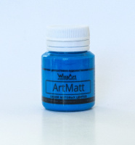 | WT16.20 | 33.00 |  |  | Изображение
 | ArtMatt Голубой 20 мл |  |  |  | 33.00 | шт | 1 | Изображение
 | ArtMatt Коричневый 20 мл | ArtMatt акриловая краска Коричневый 20 мл | 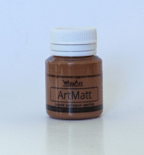 | WT2.20 | 33.00 |  |  | Изображение
 | ArtMatt Коричневый 20 мл |  |  |  | 33.00 | шт | 3 | Изображение
 | ArtMatt Синий 20 мл | ArtMatt акриловая краска Синий 20 мл | 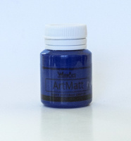 | WT14.20 | 33.00 |  |  | Изображение
 | ArtMatt Синий 20 мл |  |  |  | 33.00 | шт | 1 | Изображение

